Sheet1
一、需求数据

序号 | 定义（结构不变，顺序可改） | 数据类型 | 长度（字） | 开始地址 | 数据来源 | 说明1 | 说明2
1 | 程序名 | 字符串（支持中文） | 20 | 0 | 识图生成的内容（图纸名称）
2 | 程序号 | INT | 1 | 20 | 自定义的内容
3 | 左右门 | INT | 1 | 21 | 自定义的内容
4 | 材质 | INT | 1 | 22 | 自定义的内容
5 | 类型 | INT | 1 | 23 | 自定义的内容
6 | 成型长 | INT | 1 | 24 | 自定义的内容
7 | 成型宽 | INT | 1 | 25 | 自定义的内容
8 | 成型厚 | INT | 1 | 26 | 自定义的内容
9 | 台1冲孔次数 | INT | 1 | 27 | 识图生成的内容
10 | 台2冲孔次数 | INT | 1 | 28 | 识图生成的内容
11 | 备用2 | INT | 1 | 29 | 自定义的内容
12 | 板长 | REAL | 2 | 30 | 识图生成的内容
13 | 板宽 | REAL | 2 | 32 | 识图生成的内容
14 | 板厚 | REAL | 2 | 32 | 自定义的内容
15 | 备用3 | REAL | 2 | 34 | 自定义的内容
16 | 备用4 | DINT | 2 | 38 | 自定义的内容
17 | 台1图纸坐标组（X、Y） | (REAL*2)*40 | 320 | 40 | 识图生成的内容 |  | 这是表格，4列为一行，共40行，支持插入、删除、复制、粘贴操作
19 | 台1位置模具编号组 | DINT*40 | 80 | 360 | 识图生成的内容 | 对应的模具序号，位置依据唯一
20 | 台1冲孔模具编号组 | DINT*40 | 80 | 440 | 识图生成的内容（默认同位置模具编号） | 模具序号对应的二进制数，冲压模具可以多个
21 | 台2图纸坐标组（X、Y） | (REAL*2)*40 | 320 | 520 | 识图生成的内容 |  | 这是表格，4列为一行，共40行，支持插入、删除、复制、粘贴操作
23 | 台2位置模具编号组 | DINT*40 | 80 | 840 | 识图生成的内容 | 对应的模具序号，位置依据唯一
24 | 台2冲孔模具编号组 | DINT*40 | 80 | 920 | 识图生成的内容（默认同位置模具编号） | 模具序号对应的二进制数，冲压模具可以多个

二、需求功能
1 | DXF图纸识别，可修改图纸，手动导入（保留后续开发自动导入）
2 | DXF模架图导入，可导入多个模架，最多2个。可人工设置编号，识图的时候显示设置的编号。模具只需能量尺寸就可以（无需修改）。然后参与匹配
3 | 通讯地址和设备地址设置
4 | 操作按钮 | 识图/导入 | 操作后，将数据显示在上面的表格（自定义的内容不要覆盖），同时将图纸坐标顺序依次在对应的图形位置显示（顺序）。识图则弹窗提醒（失败原因。如没有匹配的模具，图纸不能识别等）
5 | 操作按钮 | 保存 | 人工确认数据无误后将其打包发送到PLC指定的地址
6 | 操作按钮 | 程序号 | 点击保存后将数据发送到指定的地址
7 | 状态显示 | 保存成功/保存失败 | 点击保存后PLC会反馈保存状态（判读参数是否为空，是否是重复参数，是否覆盖参数）
8 | 参数设置 | 识图界线 | 这个每次识图的时候可以设置，用来分配图纸坐标（台1或者台2，为0则全部在台2，大于板宽则全部在台1）

三、以下参考示意
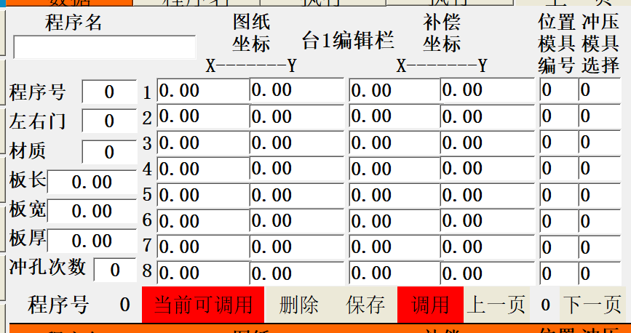
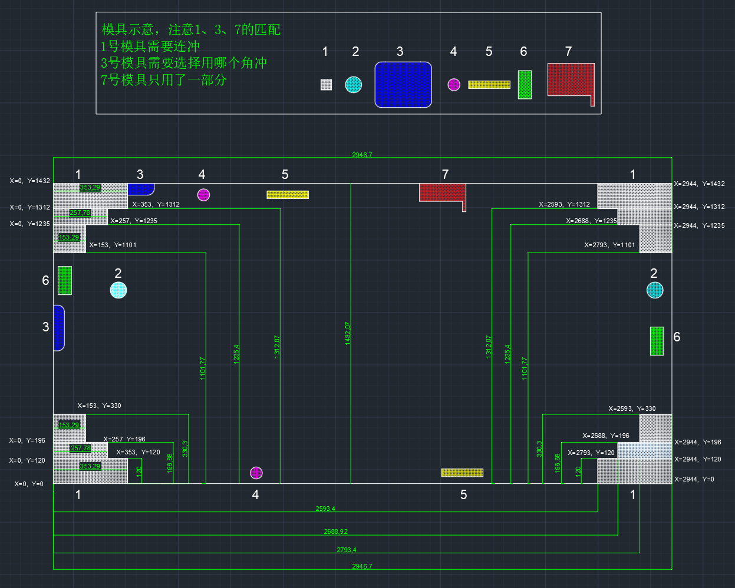

 | 没有翻页按钮

